Hoja1
CONVERTIDOR DC/DC BUCK BIDIRECCIONAL

ESPECIFICACIONES | Modo buck | Modo Boost
Voltaje continuo de entrada | 23[Vdc] | 12[Vdc]
Voltaje continuo de salida | 14[Vdc] | 27[Vdc]
Potencia | 5[W] | 5[W]
Switch | MOSFET | MOSFET
Frecuencia de conmutación | 60[kHz] | 60[kHz]

MODO BUCK |  |  |  |  |  |  | MODO BOOST

Mediciones | Valores calculados | Valores Simulados | Valores Practicos |  |  |  | Mediciones | Valores calculados | Valores Simulados | Valores Practicos
Ripple de Voltaje de Salida | 1% | 0.7% | 1.003% |  |  |  | Ripple de Voltaje de Salida | 1% | 1.1% | 3.76%
Ripple de Corriente de Inductor | 30% | 29% | 17.32% |  |  |  | Ripple de Corriente de Inductor | 30% | 30.5% | 26.18%
Voltaje de Entrada | 23[Vdc] | 23[Vdc] | 23[Vdc] |  |  |  | Voltaje de Entrada | 12[Vdc] | 12[Vdc] | 12[Vdc]
Voltaje de Salida | 14[Vdc] | 13.9[Vdc] | 13.95[V] |  |  |  | Voltaje de Salida | 27[Vdc] | 26.5[Vdc] | 27.1[Vdc]
Corriente promedio del Inductor | 0.357[A] | 0.33[A] | 0.433[A] |  |  |  | Corriente promedio del Inductor | 0.417[Vdc] | 0.410[Vdc] | 0.45[Vdc]
Resistencia | 39.2[Ohm] | 39.2[Ohm] | 40[Ohm] |  |  |  | Resistencia | 145.8[Ohm] | 145.8[Ohm] | 142.2[Ohm]
Duty cycle | 60.9% | 61% | 65% |  |  |  | Duty cycle | 55.6% | 60% | 59.5%
Potencia de salida | 5[W] | 4.865[W] | 4.855[W] |  |  |  | Potencia de salida | 5[W] | 4.77[W] | 5.064[W]
Eficiencia | 100% | 97.1% | 94.3% |  |  |  | Eficiencia | 100% | 95.19% | 91.3%

Corriente del inductor |  |  | Voltaje de la carga |  |  |  | Corriente del inductor |  |  | Voltaje de la carga
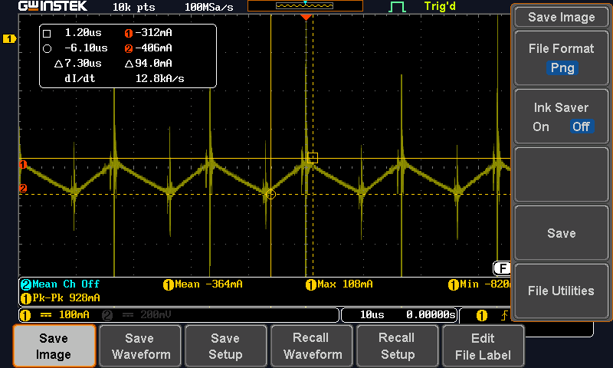
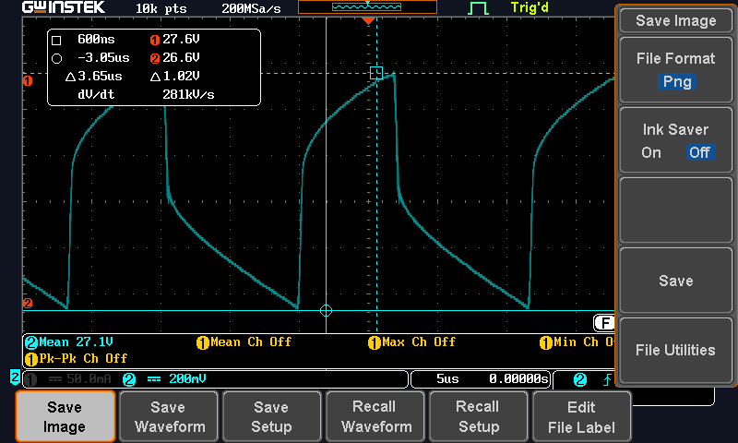
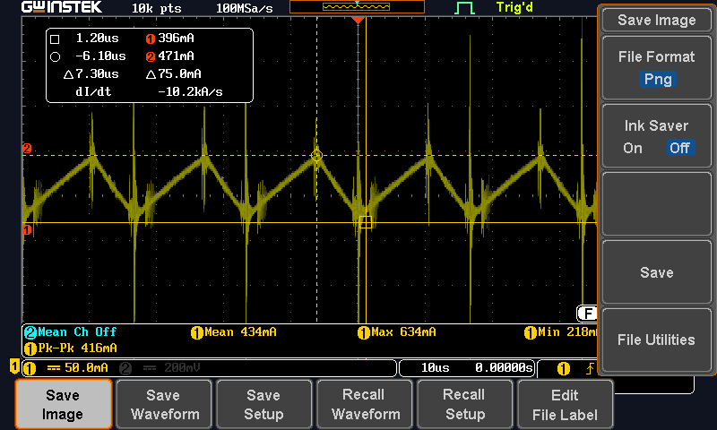
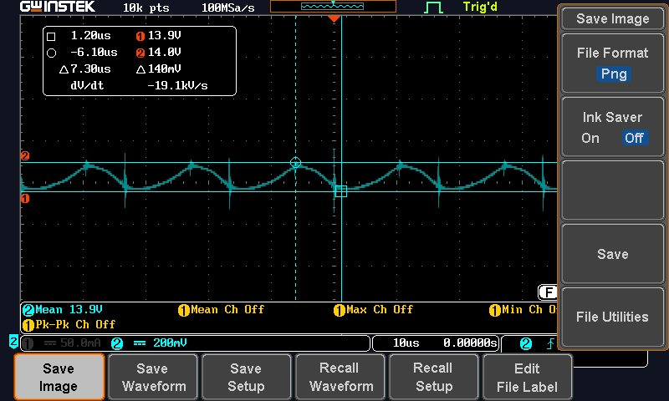

Inductor
Vueltas | 110
Permeabilidad | 75
Cobre | 26 AWG(0.405 mm)

 |  |  | MODO BUCK |  |  |  |  | MODO BOOST

Valores de Resistencia
 | Valores de Resistencia |  | Mediciones | Valores calculados | Valores Simulados | Valores Practicos |  | Mediciones | Valores calculados | Valores Simulados | Valores Practicos
Valores de Resistencia | Valores de Resistencia |  | Resistencia 10k | 10k | 10k | 9.8k |  | Resistencia 10k | 10k | 10k | 9.8k
Valores de Resistencia | Valores de Resistencia |  | Resistencia 47k | 47.14k | 47k | 46.6k |  | Resistencia 100k | 102k | 100k | 110.6k
Valores de Resistencia | Valores de Resistencia |  | Voltaje sensado | 2.45[V] | 2.44[V] | 2.3[V] |  | Voltaje sensado | 2.45[V] | 2.45[V] | 2.48[V]
Valores de Resistencia | Valores de Resistencia |  | Voltaje de salida | 14[V] | 13.8[V] | 13.9[V] |  | Voltaje de salida | 27[V] | 27V] | 27.1[V]
 |  |  | Duty Cycle(%) | 60% | 61% | 69% |  | Duty Cycle(%) | 55.6% | 59% | 67%
 |  |  | Potencia disipada | 0.6[mW] | 0.595[mW] | 0.539[mW] |  | Potencia disipada | 0.6[mW] | 0.59[mW] | 0.6[mW]

